20170814
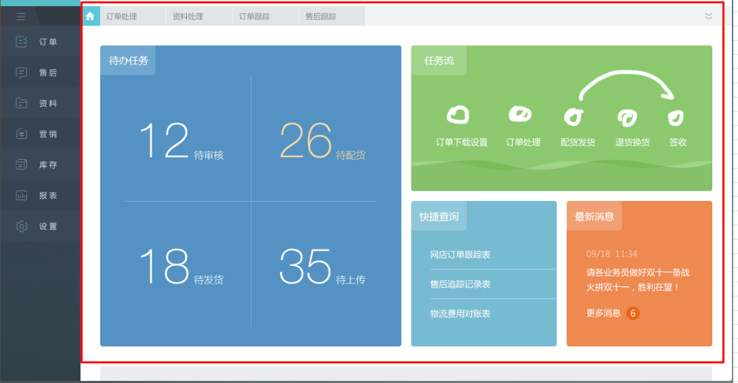
序号 | 菜单/功能块 | 内容 | 状态
1 | 配件资料 | 配件增加的时候那个代码自动生成，六位流水码就可以
2 | 门型维护 | 这个窗口没有最大化的时候，子表表头和下面的内容没对齐，错位了
3 | 报价单 | 新增的时候标准配件默认全部打钩
4 | 首页 | 登录后显示待处理工作、未完成工作
5 | 流程 | 流程变动的时候系统通知
6 | 报价管理 | 新增报价汇总表（可以按照门型统计）
7 | 首页 | 加大加粗公司名称（好看、显眼）
8 | URL | http://localhost:8080/jeecg-kbb 去除jeecg
9 | 报价单 | “平滑们系统及操作器选项”修改为“平门系列及选项”，编辑页面和旋转门一样
10 | 报价单 | 新增上传图纸
11 | 报价单 | 加价率不可编辑
12 | 报价单 | 导出可编辑文档（Excel/Word/PDF）,要求美观，可以修改
13 | 报价单 | 新增门下拉菜单按基础资料门类型过滤
14 | 首页 | 去除菜单上的图标按钮
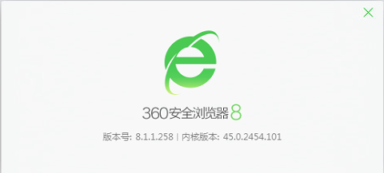
15 | 浏览器兼容 | 360浏览器打开网站显示错误 | 使用极速模式，jQuery不再支持IE8及以下
16 | 报价单 | 项目名称及客户名称建议还是改为手动输入 不要下拉菜单 因为涉及权限问题，如果你有更好的处理方式也可以沟通
17 | 门型及门型参数 | 门型及门型参数中的录入按钮是不是改为“新增”更合适
18 | 门型维护 | 我添加了一个门型KA021 然后选择好参数，在规格型号中添加的时候失败了，另外规格型号中 例如门高这些的单位怎么体现比较好
19 | 登录窗口 | 最好做一个背景图 这样看起来丰富一点
20

20170829
序号 | 菜单/功能块 | 内容 | 优先级 | 解决方案
1 | 一般参数 | 字段名要做唯一性检查
2 | 一般参数 | 字段名要做唯一性检查
3 | 门型维护 | 规格型号的代码删除
4 | 门型维护 | 一般参数的顺序可以调整
5 | 门型维护 | 价格的格式化规范
6 | 配件资料 | 去除批量删除 |  | 实现功能
7 | 配件资料 | 自动编码，全部删除后从0开始。自动编码格式不以字母开头 |  | 有没有必要 代码？
8 | 配件资料 | 行内编辑，直接是配件代码、名称、规格型号、品牌、价格、备注。 | 高 | 已改
9 | 配件资料 | 价格支持小数点，同5 | 高
10 | 配件资料 | 要支持导入
11 | 门型维护 | 保存出错后，可以直接修改。不要跳转
12 | 门型维护 | 同11
13 | 门型维护-规格型号 | 规格型号分录第一行不能按照一般参数现实隐藏
14 | 门型维护-标准配件 | 型号和配件根据基础资料带出（可选？）
15 | 表面处理 | 只要字典就好，不需要系数。系数按门型维护。代码自动生成 | 高 | 有没有必要 代码？
1、导入
2、工作流
16 | 报价申请单 | 旋转门详情 靠左对齐
17 | 报价申请单 | 这个平门的下拉菜单，需要按门型过滤
18 | 报价申请单 | 项目输入框更长一些
19 | 报价申请单 | 点击编辑，然后保存后，会跳转到登录页面
20 | 组织机构 | 按照组织机构+角色确定人员的上下级关系
21 | 我的任务 | 待处理 已处理
22 | 报价单审批流程 | 转给工程师后流程并没有结束，这个工程量核算是需要需要他们技术部的领导审核的，他审核了 这个流程才算完。技术部领导的审核意见里面应该有两个按钮，建议外协和建议外包。如果点了这个按钮 就需要把单子转给物资部填写外协报价和外包报价。
23 | 报价申请单 | 不要换行的label
24 | 任务流程 | 报价单加入附件后，销售员提交后，大区经理的【我的任务】里面没有 |  | 待确认
 |  | 在报价单申请里面提交这个单子也不需要选择工程师，直接就可以提交了
 |  | 用工程师的账号登录后，在我的任务里面也没有这项目
25 | 报价申请单 | 报价单导出 好像点了没反应
26 | PHM->PM | 把类型区分下，PHM改成PM
27 | 基础资料 | 代码没有意义留空放后面做备选字段
28 | 报价申请单 | 选项中新增配件可选

